Лист3
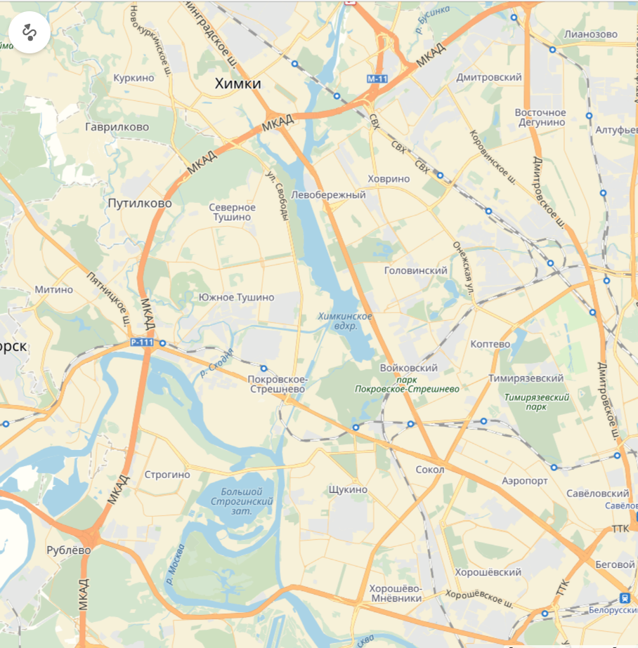
55.907887, 37.543451
55.792170, 37.588615
55.766307, 37.537449
55.789732, 37.372730

